Sheet1
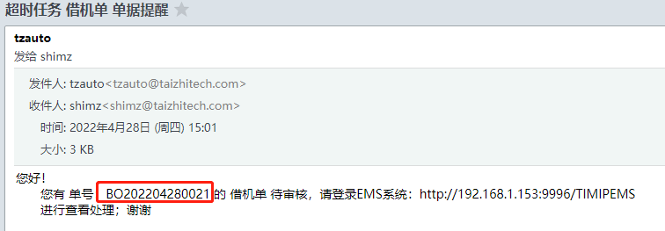
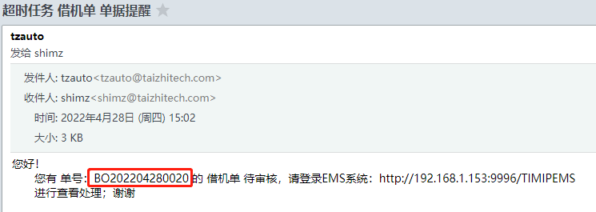
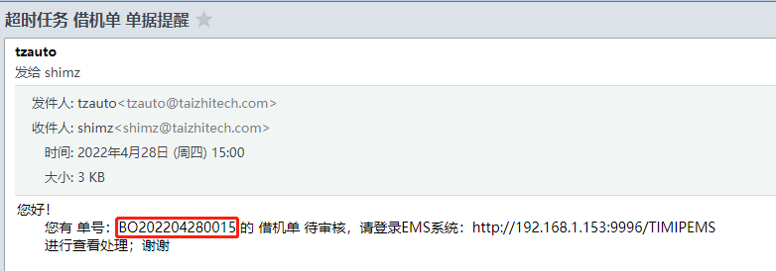
3h 接收 邮件 | 节点 | 账号 | 邮箱 | 借机单号
 | 提交人 | XJ-001 | 石
 | 提交人主管 | XJ-002 | 石 | BO202204280015 | ok
 | 主管的主管 | KK64738 | 王 | BO202204280016 | ok
 | 会签一组 | TZ100/TZ101/TZ102 | 石/尤/王 | BO202204280017
 | 借机主管 | TZ200/TZ105 | 石 | BO202204280020 | ok
 | 会签二组 | KK57613 | 石 | BO202204280021 | ok

